TC_DangNhap
Back to TestReport | To Buglist |  | #REF! | #REF!
Module Code | WithDraw |  | #NAME? | N/A: 0
Tester |  |  | #REF! | Number of cases: 7
ID | Test Case Description | Pre-Condition | Test Case Procedure | Expected Output | Actual Output | Status | Test Date | Note
TC001 | Kiểm tra thời gian tải toàn bộ trang | Website đang hoạt động ổn định và không lỗi | 1. Truy cập website coppy đường link web 2. Sử dụng PageSpeed Insights và gắn link https://thegioiskinfood.com/ rồi chọn "Phân tích "để đo thời gian tải toàn bộ trang, bao gồm cả hình ảnh, CSS, JS. | Thời gian tải toàn bộ trang < 3 giây (Google tiêu chuẩn). | Di động: 7,5 giây. | Fail |  | Cần tối ưu hóa hình ảnh và giảm tải tài nguyên không cần thiết trên thiết bị di động. Giảm số lượng các yêu cầu đồng thời có thể giúp cải thiện thời gian tải. | 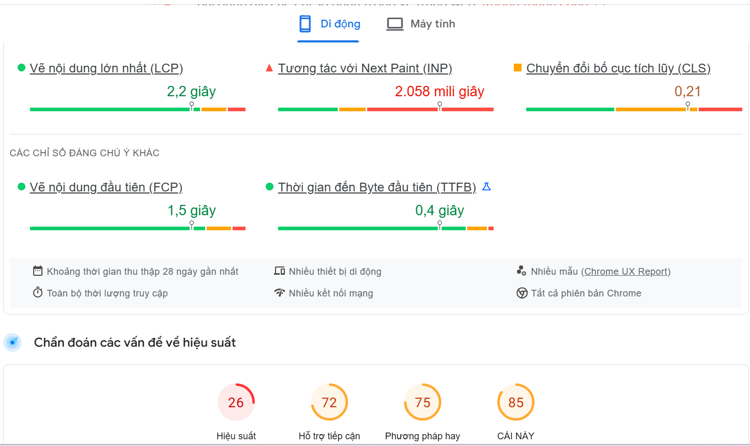 | 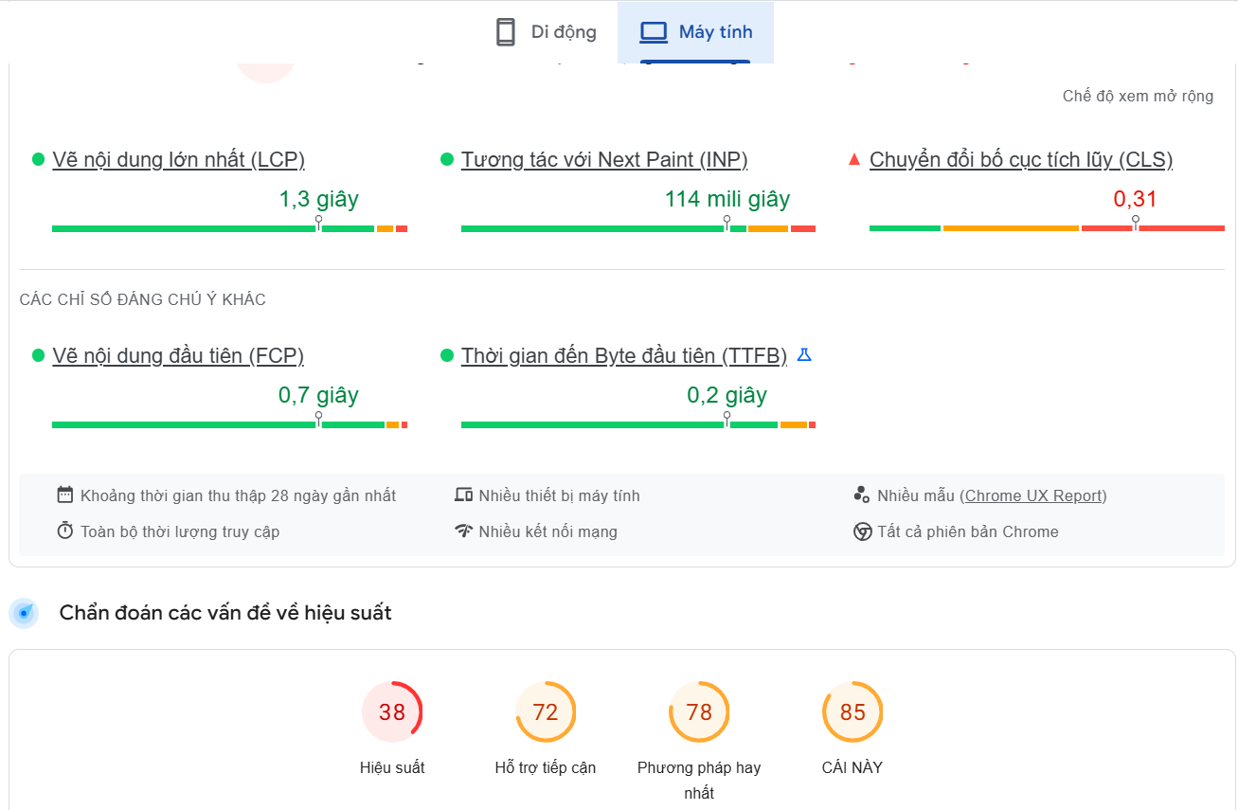
 |  |  |  |  | Máy tính: 3,1 giây. | Fail
TC002 | Kiểm tra thời gian phản hồi API | API hoạt động tốt, không bị lỗi kết nối | 1. Gửi yêu cầu tới API từ trang chủ để kiểm tra tốc độ phản hồi. 2. Đo thời gian phản hồi với công cụ tích hợp (DevTools). | Thời gian phản hồi API < 1.5 giây. | Di động: 0,9 giây. | Pass |  | API đáp ứng tiêu chuẩn, không cần chỉnh sửa. Tuy nhiên, nếu có các API phức tạp hơn, cần theo dõi thời gian phản hồi thường xuyên.
 |  |  |  |  | Máy tính: 0,8 giây.
TC003 | Kiểm tra LCP (Largest Contentful Paint) | Website ổn định, không có lỗi. | 1. Truy cập website coppy đường link web 2. Sử dụng PageSpeed Insights và gắn link https://thegioiskinfood.com/ rồi chọn "Phân tích " 3. Kiểm tra trang chủ trên thiết bị di động và máy tính. 4. Theo dõi đánh giá chỉ số LCP. | LCP < 2.5 giây. | Di động: 2,2 giây. | Fail |  | Cần tối ưu hóa các phần tử hiển thị lớn nhất trên trang, chẳng hạn như hình ảnh và video, để giảm thời gian hiển thị. Trên di động, cần giảm độ phân giải hình ảnh và sử dụng kỹ thuật lazy loading. | 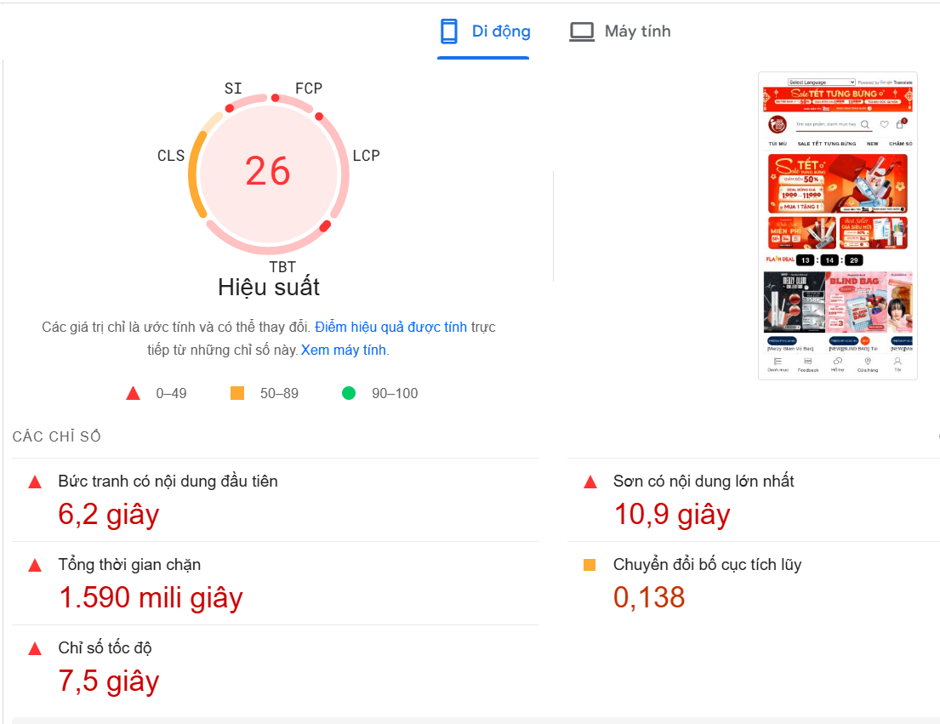 | 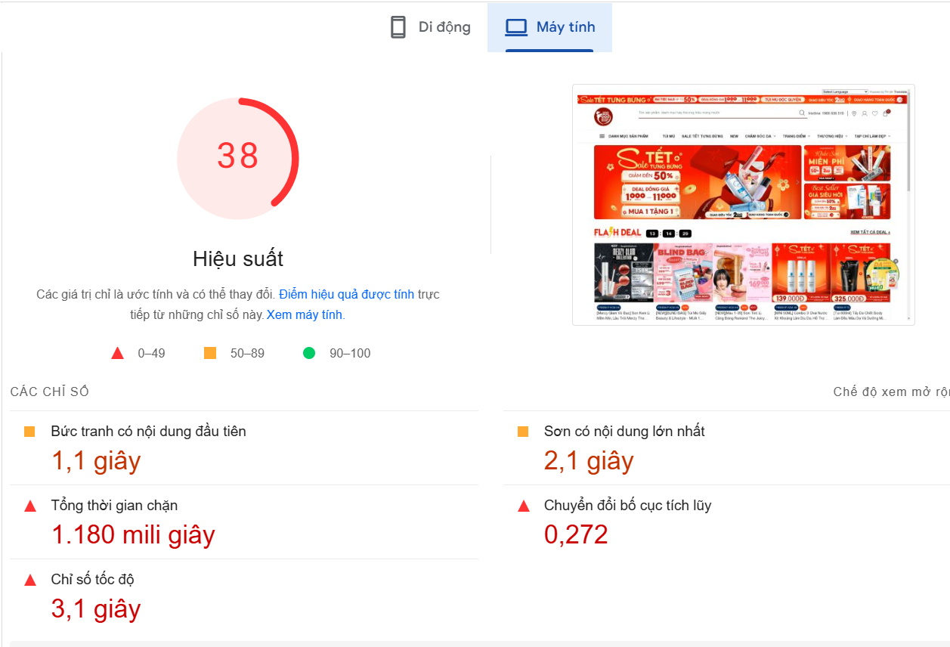
 |  |  |  |  | Máy tính: 1,3 giây. | Pass
TC004 | Kiểm tra CLS (Cumulative Layout Shift) | Website ổn định, không có lỗi. | 1. Truy cập website coppy đường link web 2. Sử dụng PageSpeed Insights và gắn link https://thegioiskinfood.com/ rồi chọn "Phân tích " 3. Kiểm tra trang chủ trên thiết bị di động và máy tính. 4. Theo dõi đánh giá chỉ số đo CLS. | CLS < 0.3 | Di động: 0.21 | Pass |  | Bố cục trang không bị xáo trộn và đáp ứng tiêu chuẩn của Google về trải nghiệm người dùng.
 |  |  |  |  | Máy tính: 0.31 | Fail
TC005 | Kiểm tra FCP (First Contentful Paint) | Website ổn định, không có lỗi. | 1. Truy cập website coppy đường link web 2. Sử dụng PageSpeed Insights và gắn link https://thegioiskinfood.com/ rồi chọn "Phân tích " 3. Kiểm tra trang chủ trên thiết bị di động và máy tính. 4. Theo dõi, đánh giá chỉ số đo FCP bằng PageSpeed Insights. | FCP < 1.8 giây. | Di động: 1,5 giây. | Pass |  | Cần tối ưu hóa các phần tử đầu tiên tải trên trang, đặc biệt là các tệp CSS và JS. Trên di động, cần đảm bảo việc tải các tài nguyên này nhanh hơn.
 |  |  |  |  | Máy tính: 0,7 giây. | Pass
TC006 | Kiểm tra tổng thời gian chặn (Total Blocking Time) | Website hoạt động ổn định, không lỗi. | 1. Truy cập website Gavil coppy đường link web 2. Sử dụng PageSpeed Insights và gắn link https://thegioiskinfood.com/ rồi chọn "Phân tích " 3. Kiểm tra trang chủ trên thiết bị di động và máy tính. 4. Theo dõi chỉ số đo TBT. | TBT < 200ms. | Di động: 1590ms. | Fail |  | Cần tối ưu hóa JavaScript để giảm thời gian chặn. Đặc biệt trên thiết bị di động, việc tối ưu hóa mã JS và giảm số lượng các script đồng bộ có thể giúp giảm TBT.
 |  |  |  |  | Máy tính: 1180ms. | Fail
TC007 | Kiểm tra thời gian phản hồi Byte đầu tiên (TTFB) | Server hoạt động ổn định | 1. Truy cập website coppy đường link web 2. Sử dụng PageSpeed Insights và gắn link https://thegioiskinfood.com/ rồi chọn "Phân tích " 3. Kiểm tra trang chủ trên thiết bị di động và máy tính.. 4. Theo dõi chỉ số đo TTFB. | TTFB < 0.8 giây. | Di động: 0,4 giây. | Pass |  | Cần tối ưu hóa xử lý và phân phối tài nguyên của server trên thiết bị di động.
 |  |  |  |  | Máy tính: 0,2 giây. | Pass
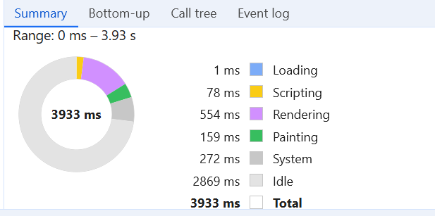
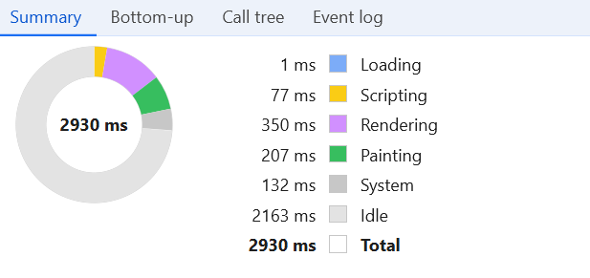

 |  | Máy tính |  |  |  |  | Di dộng

TC_TimKiem
Back to TestReport | To Buglist |  | #REF! | #REF!
Module Code | WithDraw |  | #NAME? | N/A: 0
Tester |  |  | #REF! | Number of cases: 7
ID | Test Case Description | Pre-Condition | Test Case Procedure | Expected Output | Actual Output | Status | Test Date | Note
TC001 | Kiểm tra thời gian tải toàn bộ trang | Website đang hoạt động ổn định và không lỗi | 1. Truy cập website coppy đường link web 2. Sử dụng PageSpeed Insights và gắn link https://thegioiskinfood.com/ rồi chọn "Phân tích "để đo thời gian tải toàn bộ trang, bao gồm cả hình ảnh, CSS, JS. | Thời gian tải toàn bộ trang < 3 giây (Google tiêu chuẩn). | Di động: 7,6 giây. | Fail |  | Cần tối ưu hóa hình ảnh và giảm tải tài nguyên không cần thiết trên thiết bị di động. Giảm số lượng các yêu cầu đồng thời có thể giúp cải thiện thời gian tải. | 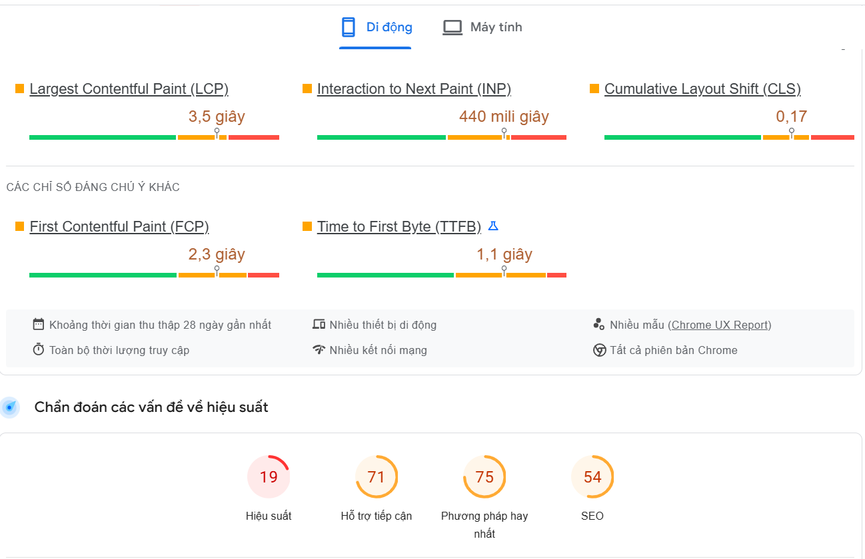 | 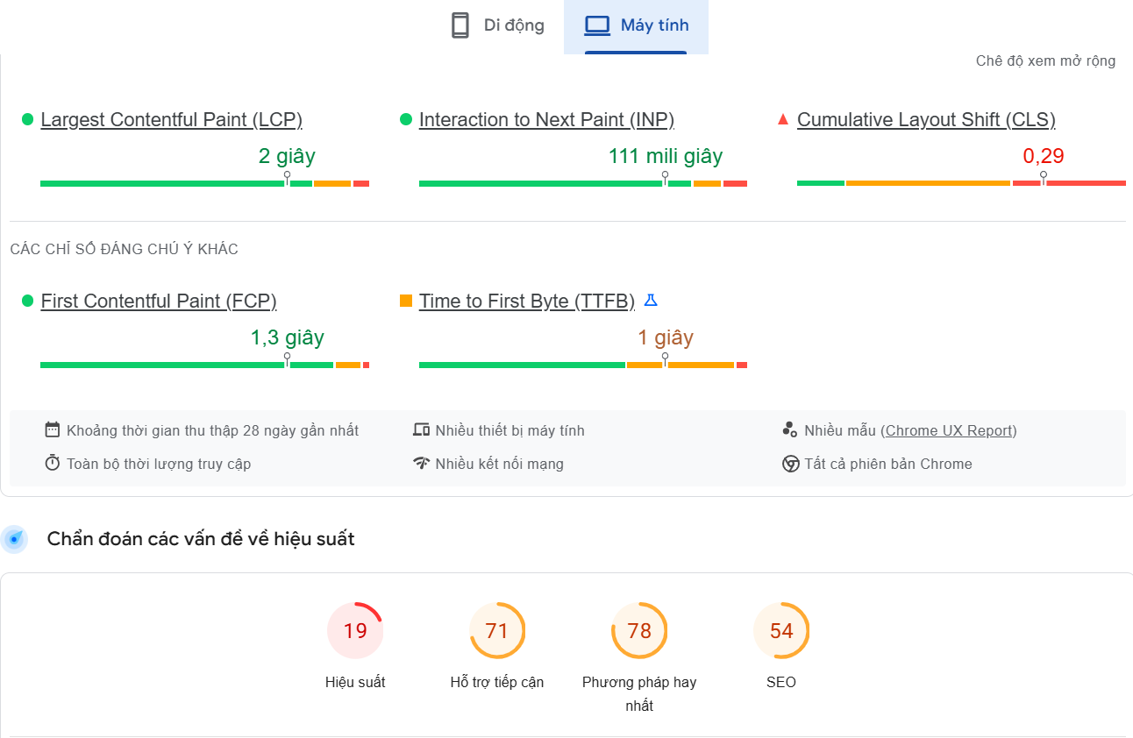
 |  |  |  |  | Máy tính: 3,1 giây. | Pass
TC002 | Kiểm tra thời gian phản hồi API | API hoạt động tốt, không bị lỗi kết nối | 1. Truy cập website coppy đường link web 2. Sử dụng PageSpeed Insights và gắn link https://thegioiskinfood.com/ rồi chọn "Phân tích "để đo thời gian tải toàn bộ trang, bao gồm cả hình ảnh, CSS, JS. | Thời gian phản hồi API < 1.5 giây. | Di động: 0,9 giây. | Pass |  | API đáp ứng tiêu chuẩn, không cần chỉnh sửa. Tuy nhiên, nếu có các API phức tạp hơn, cần theo dõi thời gian phản hồi thường xuyên. | 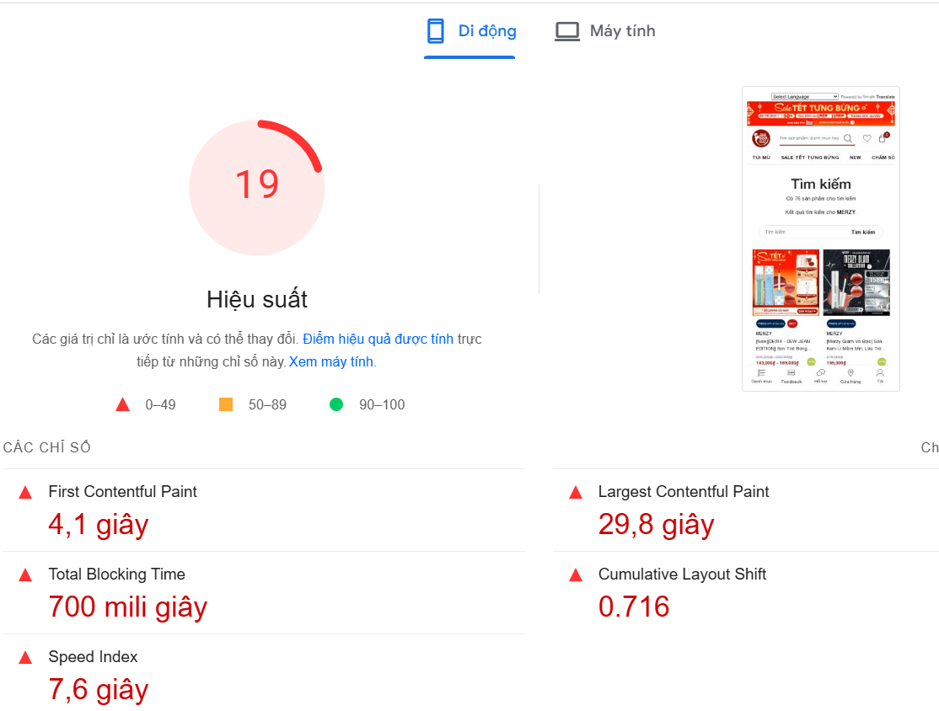 | 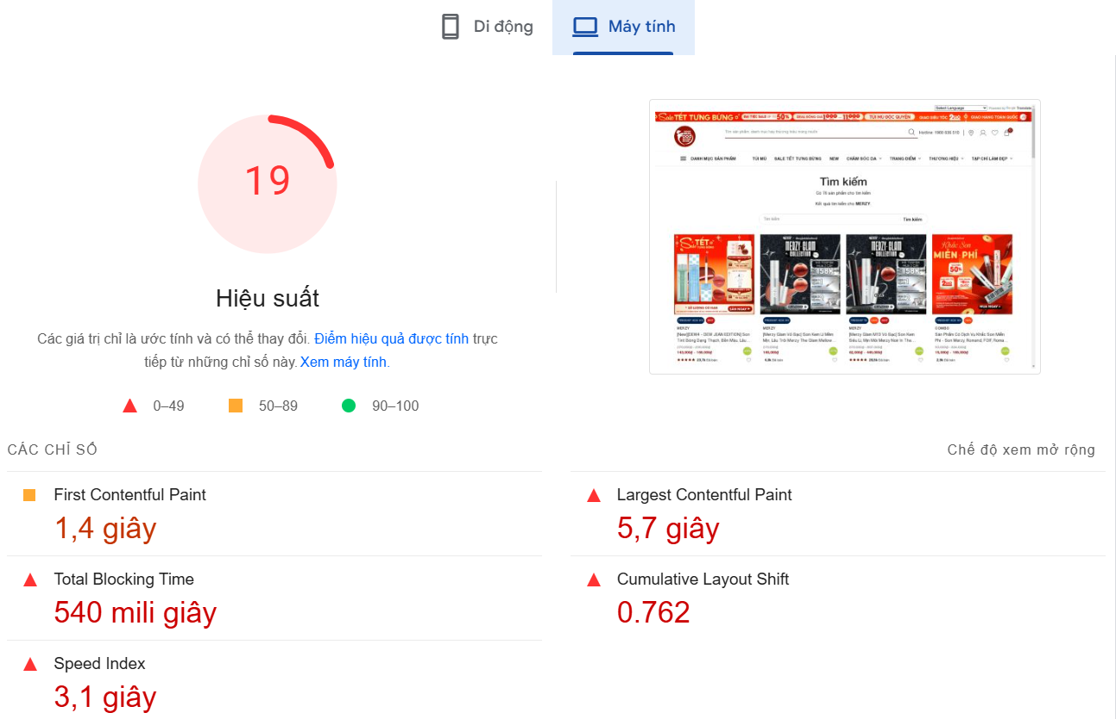
 |  |  |  |  | Máy tính: 0,8 giây.
TC003 | Kiểm tra LCP (Largest Contentful Paint) | Website ổn định, không có lỗi. | 1. Truy cập website coppy đường link web 2. Sử dụng PageSpeed Insights và gắn link https://thegioiskinfood.com/ rồi chọn "Phân tích "để đo thời gian tải toàn bộ trang, bao gồm cả hình ảnh, CSS, JS. | LCP < 2.5 giây. | Di động: 3,5 giây. | Fail |  | Cần tối ưu hóa các phần tử hiển thị lớn nhất trên trang, chẳng hạn như hình ảnh và video, để giảm thời gian hiển thị. Trên di động, cần giảm độ phân giải hình ảnh và sử dụng kỹ thuật lazy loading.
 |  |  |  |  | Máy tính: 2 giây. | Pass
TC004 | Kiểm tra CLS (Cumulative Layout Shift) | Website ổn định, không có lỗi. | 1. Truy cập website coppy đường link web 2. Sử dụng PageSpeed Insights và gắn link https://thegioiskinfood.com/ rồi chọn "Phân tích "để đo thời gian tải toàn bộ trang, bao gồm cả hình ảnh, CSS, JS. | CLS < 0.3 | Di động: 0.17 | Pass |  | Bố cục trang không bị xáo trộn và đáp ứng tiêu chuẩn của Google về trải nghiệm người dùng.
 |  |  |  |  | Máy tính: 0.29 | Pass
TC005 | Kiểm tra FCP (First Contentful Paint) | Website ổn định, không có lỗi. | 1. Truy cập website coppy đường link web 2. Sử dụng PageSpeed Insights và gắn link https://thegioiskinfood.com/ rồi chọn "Phân tích "để đo thời gian tải toàn bộ trang, bao gồm cả hình ảnh, CSS, JS. | FCP < 1.8 giây. | Di động: 2,3 giây. | Fail |  | Cần tối ưu hóa các phần tử đầu tiên tải trên trang, đặc biệt là các tệp CSS và JS. Trên di động, cần đảm bảo việc tải các tài nguyên này nhanh hơn.
 |  |  |  |  | Máy tính: 1,3 giây. | Pass
TC006 | Kiểm tra tổng thời gian chặn (Total Blocking Time) | Website hoạt động ổn định, không lỗi. | 1. Truy cập website coppy đường link web 2. Sử dụng PageSpeed Insights và gắn link https://thegioiskinfood.com/ rồi chọn "Phân tích "để đo thời gian tải toàn bộ trang, bao gồm cả hình ảnh, CSS, JS. | TBT < 200ms. | Di động: 700ms. | Fail |  | Cần tối ưu hóa JavaScript để giảm thời gian chặn. Đặc biệt trên thiết bị di động, việc tối ưu hóa mã JS và giảm số lượng các script đồng bộ có thể giúp giảm TBT.
 |  |  |  |  | Máy tính: 540ms. | Fail
TC007 | Kiểm tra thời gian phản hồi Byte đầu tiên (TTFB) | Server hoạt động ổn định | 1. Truy cập website coppy đường link web 2. Sử dụng PageSpeed Insights và gắn link https://thegioiskinfood.com/ rồi chọn "Phân tích "để đo thời gian tải toàn bộ trang, bao gồm cả hình ảnh, CSS, JS. | TTFB < 1 giây. | Di động: 1,1 giây. | Fail |  | Cần tối ưu hóa xử lý và phân phối tài nguyên của server trên thiết bị di động.
 |  |  |  |  | Máy tính: 1 giây. | Pass

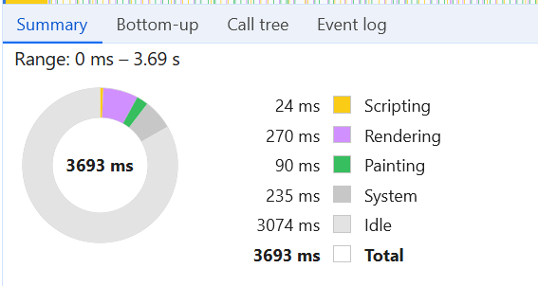
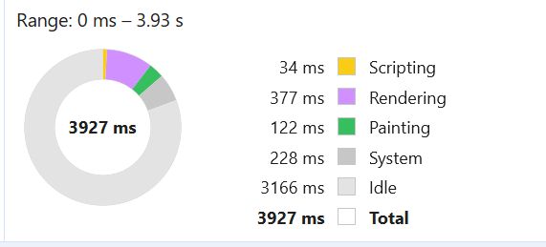

 |  | Máy tính |  |  | Di dộng

TC_GioHang
Back to TestReport | To Buglist |  | #REF! | #REF!
Module Code | WithDraw |  | #REF! | #REF!
Tester |  |  | #REF! | Number of cases: 7
ID | Test Case Description | Pre-Condition | Test Case Procedure | Expected Output | Actual Output | Status | Test Date | Note
TC001 | Kiểm tra thời gian tải toàn bộ trang | Website đang hoạt động ổn định và không lỗi | 1. Truy cập website coppy đường link web 2. Sử dụng PageSpeed Insights và gắn link https://thegioiskinfood.com/ rồi chọn "Phân tích "để đo thời gian tải toàn bộ trang, bao gồm cả hình ảnh, CSS, JS. | Thời gian tải toàn bộ trang < 3 giây (Google tiêu chuẩn). | Di động: 6,3 giây. | Fail |  | Cần tối ưu hóa hình ảnh và giảm tải tài nguyên không cần thiết trên thiết bị di động. Giảm số lượng các yêu cầu đồng thời có thể giúp cải thiện thời gian tải. | 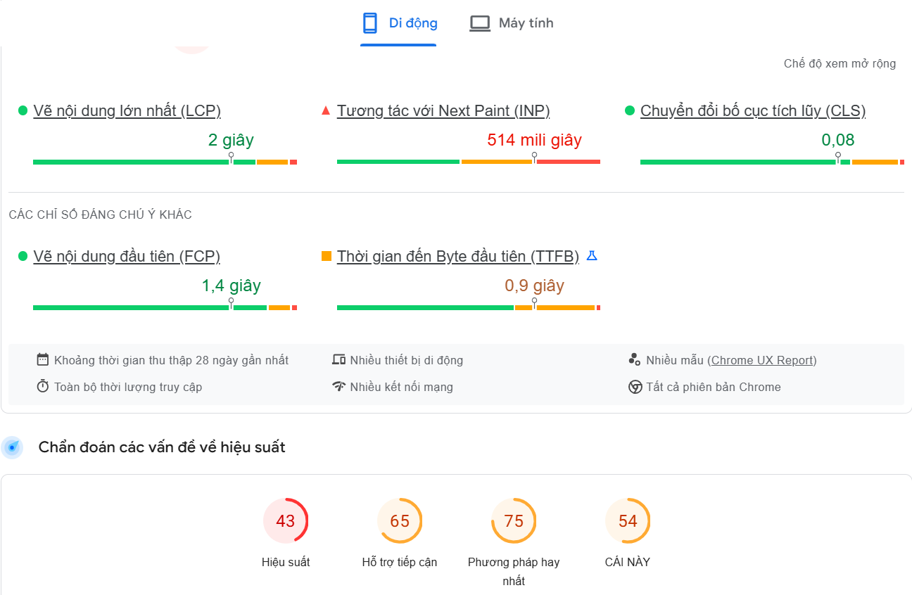 | 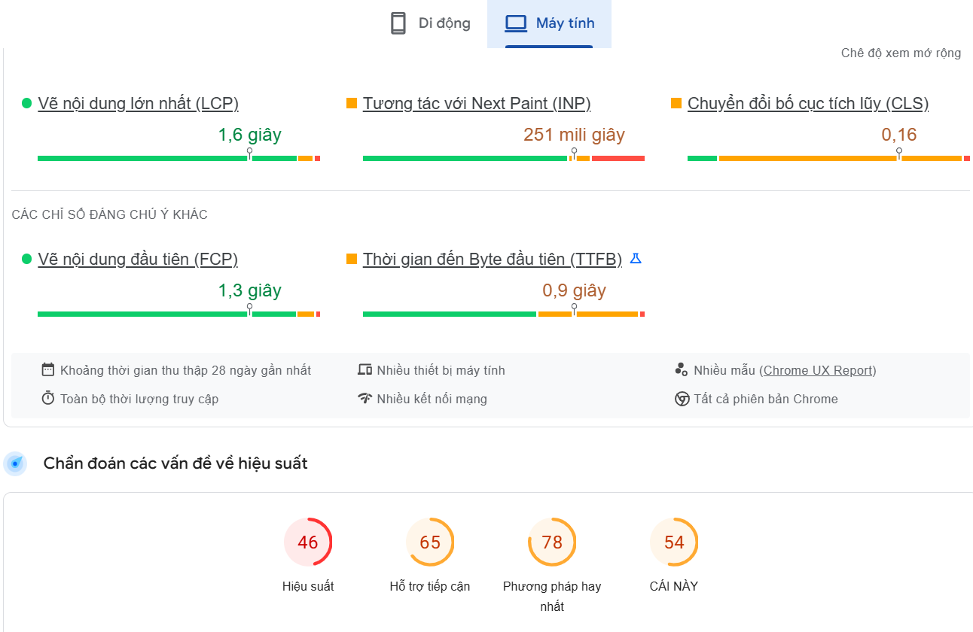
 |  |  |  |  | Máy tính: 2,5 giây. | Pass
TC002 | Kiểm tra thời gian phản hồi API | API hoạt động tốt, không bị lỗi kết nối | 1. Truy cập website coppy đường link web 2. Sử dụng PageSpeed Insights và gắn link https://thegioiskinfood.com/ rồi chọn "Phân tích "để đo thời gian tải toàn bộ trang, bao gồm cả hình ảnh, CSS, JS. | Thời gian phản hồi API < 1.5 giây. | Di động: 0,9 giây. | Pass |  | API đáp ứng tiêu chuẩn, không cần chỉnh sửa. Tuy nhiên, nếu có các API phức tạp hơn, cần theo dõi thời gian phản hồi thường xuyên.
 |  |  |  |  | Máy tính: 0,8 giây.
TC003 | Kiểm tra LCP (Largest Contentful Paint) | Website ổn định, không có lỗi. | 1. Truy cập website coppy đường link web 2. Sử dụng PageSpeed Insights và gắn link https://thegioiskinfood.com/ rồi chọn "Phân tích "để đo thời gian tải toàn bộ trang, bao gồm cả hình ảnh, CSS, JS. | LCP < 2.5 giây. | Di động: 2 giây. | Pass |  | Cần tối ưu hóa các phần tử hiển thị lớn nhất trên trang, chẳng hạn như hình ảnh và video, để giảm thời gian hiển thị. Trên di động, cần giảm độ phân giải hình ảnh và sử dụng kỹ thuật lazy loading.
 |  |  |  |  | Máy tính: 1,6 giây. | Pass
TC004 | Kiểm tra CLS (Cumulative Layout Shift) | Website ổn định, không có lỗi. | 1. Truy cập website coppy đường link web 2. Sử dụng PageSpeed Insights và gắn link https://thegioiskinfood.com/ rồi chọn "Phân tích "để đo thời gian tải toàn bộ trang, bao gồm cả hình ảnh, CSS, JS. | CLS < 0.1. | Di động: 0.08 | Pass |  | Bố cục trang không bị xáo trộn và đáp ứng tiêu chuẩn của Google về trải nghiệm người dùng. | 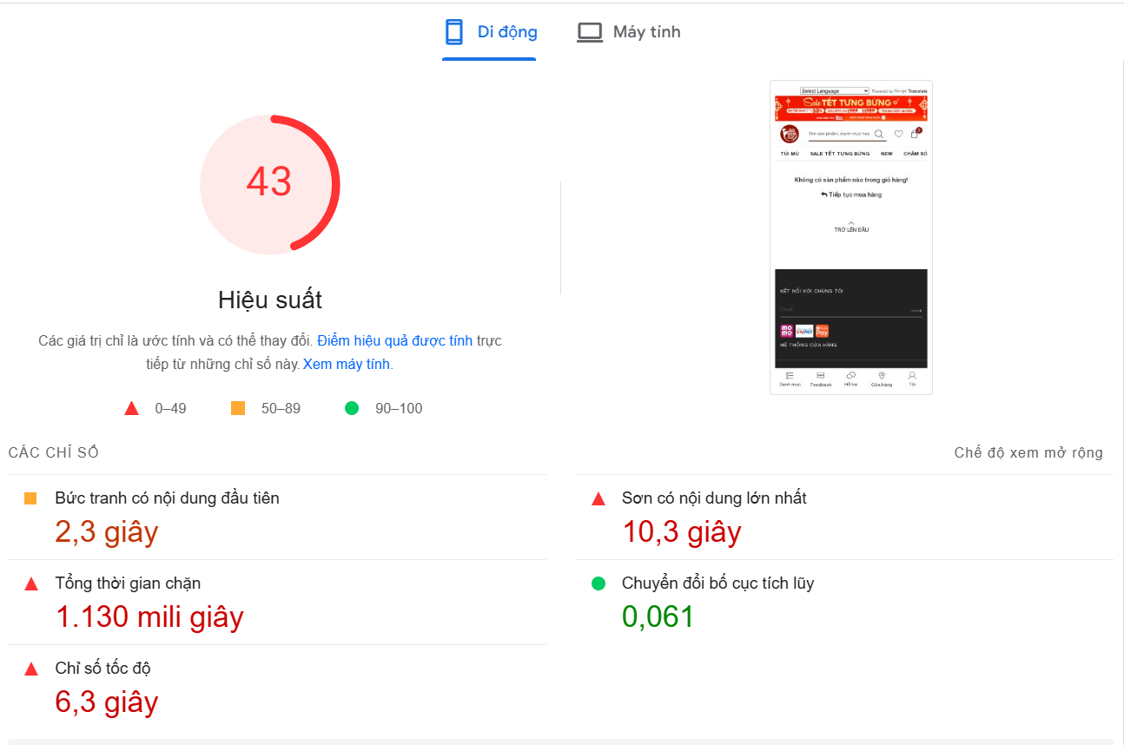 | 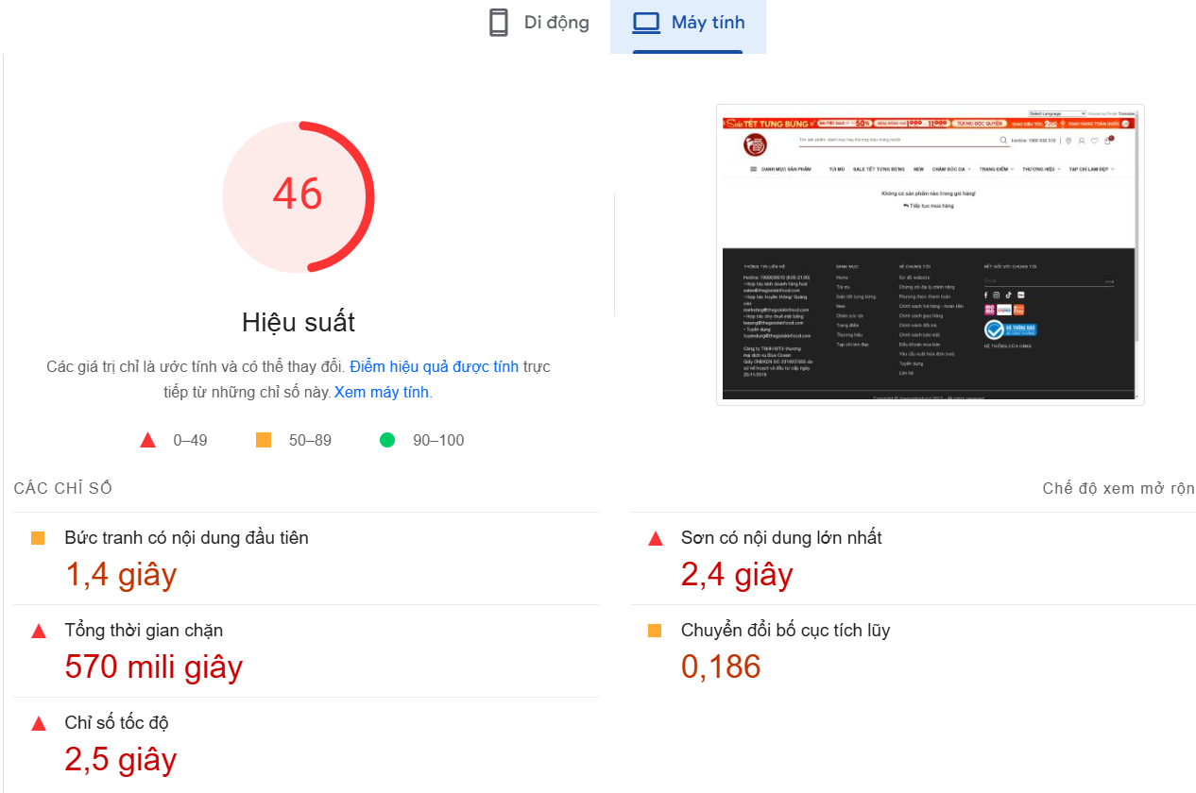
 |  |  |  |  | Máy tính: 0.16 | Fail
TC005 | Kiểm tra FCP (First Contentful Paint) | Website ổn định, không có lỗi. | 1. Truy cập website coppy đường link web 2. Sử dụng PageSpeed Insights và gắn link https://thegioiskinfood.com/ rồi chọn "Phân tích "để đo thời gian tải toàn bộ trang, bao gồm cả hình ảnh, CSS, JS. | FCP < 1.8 giây. | Di động: 1,4 giây. | Pass |  | Cần tối ưu hóa các phần tử đầu tiên tải trên trang, đặc biệt là các tệp CSS và JS. Trên di động, cần đảm bảo việc tải các tài nguyên này nhanh hơn.
 |  |  |  |  | Máy tính: 1,3 giây. | Pass
TC006 | Kiểm tra tổng thời gian chặn (Total Blocking Time) | Website hoạt động ổn định, không lỗi. | 1. Truy cập website coppy đường link web 2. Sử dụng PageSpeed Insights và gắn link https://thegioiskinfood.com/ rồi chọn "Phân tích "để đo thời gian tải toàn bộ trang, bao gồm cả hình ảnh, CSS, JS. | TBT < 200ms. | Di động: 1130ms. | Fail |  | Cần tối ưu hóa JavaScript để giảm thời gian chặn. Đặc biệt trên thiết bị di động, việc tối ưu hóa mã JS và giảm số lượng các script đồng bộ có thể giúp giảm TBT.
 |  |  |  |  | Máy tính: 570ms. | Fail
TC007 | Kiểm tra thời gian phản hồi Byte đầu tiên (TTFB) | Server hoạt động ổn định | 1. Truy cập website coppy đường link web 2. Sử dụng PageSpeed Insights và gắn link https://thegioiskinfood.com/ rồi chọn "Phân tích "để đo thời gian tải toàn bộ trang, bao gồm cả hình ảnh, CSS, JS. | TTFB < 0.8 giây. | Di động: 0,9 giây. | Fail |  | Cần tối ưu hóa xử lý và phân phối tài nguyên của server trên thiết bị di động.
 |  |  |  |  | Máy tính: 0,9 giây. | Fail

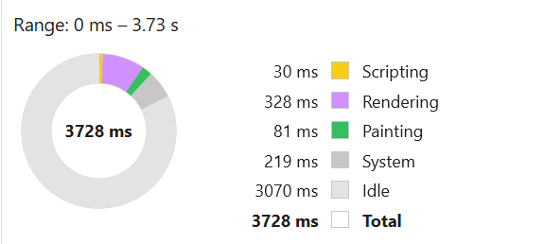
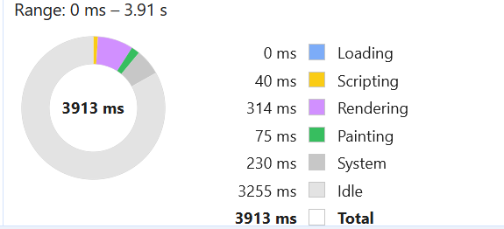

 |  | Máy tính |  |  |  | Di động

TC_TTSanPham
Back to TestReport | To Buglist |  | #REF! | #REF!
Module Code | WithDraw |  | #REF! | #REF!
Tester |  |  | #REF! | Number of cases: 7
ID | Test Case Description | Pre-Condition | Test Case Procedure | Expected Output | Actual Output | Status | Test Date | Note
TC001 | Kiểm tra thời gian tải toàn bộ trang | Website đang hoạt động ổn định và không lỗi | 1. Truy cập website coppy đường link web 2. Sử dụng PageSpeed Insights và gắn link https://thegioiskinfood.com/ rồi chọn "Phân tích "để đo thời gian tải toàn bộ trang, bao gồm cả hình ảnh, CSS, JS. | Thời gian tải toàn bộ trang < 3 giây (Google tiêu chuẩn). | Di động: 9,4 giây. | Fail |  | Cần tối ưu hóa hình ảnh và giảm tải tài nguyên không cần thiết trên thiết bị di động. Giảm số lượng các yêu cầu đồng thời có thể giúp cải thiện thời gian tải. | 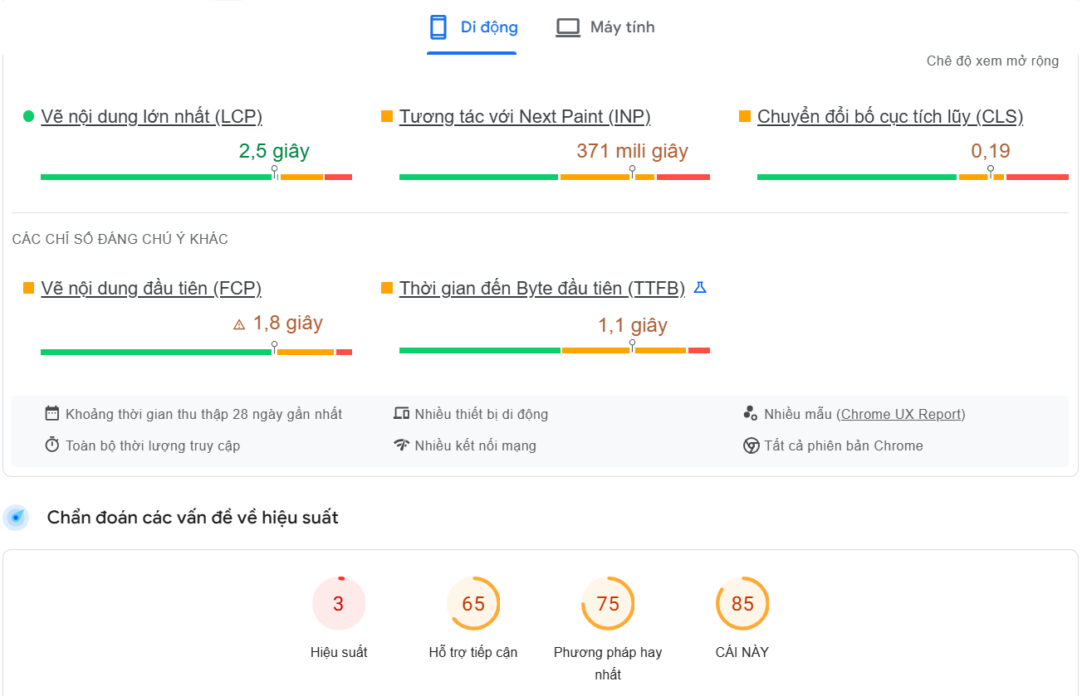 | 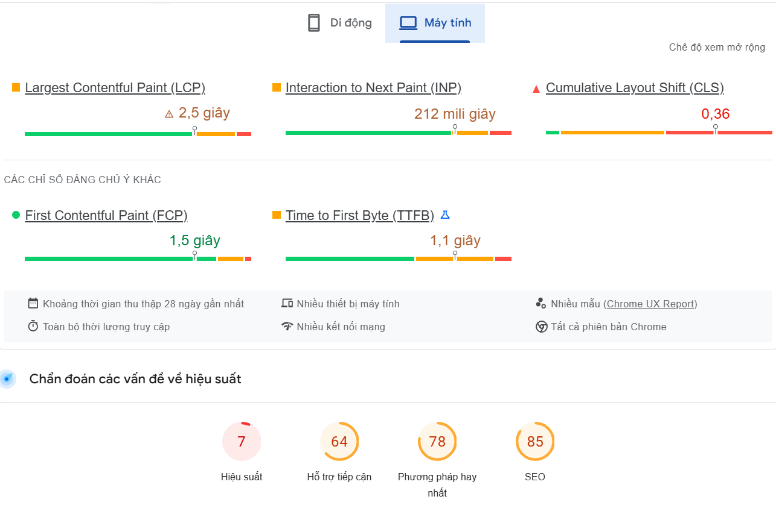
 |  |  |  |  | Máy tính: 4,5 giây. | Fail
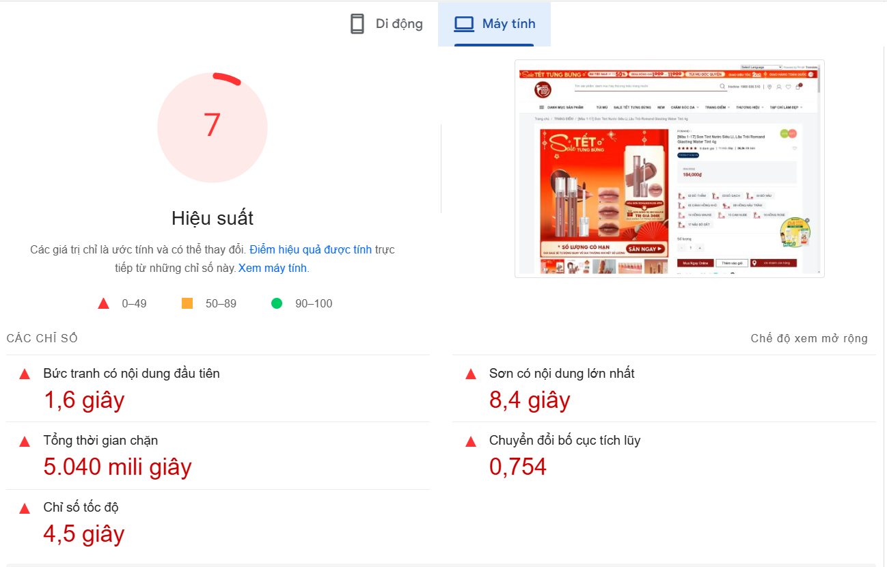
TC002 | Kiểm tra thời gian phản hồi API | API hoạt động tốt, không bị lỗi kết nối | 1. Truy cập website coppy đường link web 2. Sử dụng PageSpeed Insights và gắn link https://thegioiskinfood.com/ rồi chọn "Phân tích "để đo thời gian tải toàn bộ trang, bao gồm cả hình ảnh, CSS, JS. | Thời gian phản hồi API < 1.5 giây. | Di động: 0,9 giây. | Pass |  | API đáp ứng tiêu chuẩn, không cần chỉnh sửa. Tuy nhiên, nếu có các API phức tạp hơn, cần theo dõi thời gian phản hồi thường xuyên. | 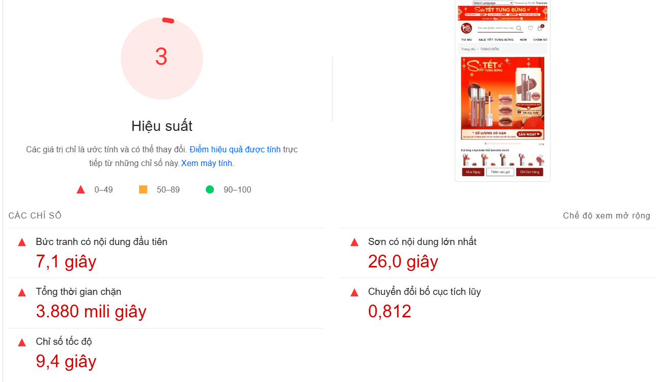
 |  |  |  |  | Máy tính: 0,8 giây.
TC003 | Kiểm tra LCP (Largest Contentful Paint) | Website ổn định, không có lỗi. | 1. Truy cập website coppy đường link web 2. Sử dụng PageSpeed Insights và gắn link https://thegioiskinfood.com/ rồi chọn "Phân tích "để đo thời gian tải toàn bộ trang, bao gồm cả hình ảnh, CSS, JS. | LCP <= 2.5 giây. | Di động: 2,5 giây. | Pass |  | Cần tối ưu hóa các phần tử hiển thị lớn nhất trên trang, chẳng hạn như hình ảnh và video, để giảm thời gian hiển thị. Trên di động, cần giảm độ phân giải hình ảnh và sử dụng kỹ thuật lazy loading.
 |  |  |  |  | Máy tính: 2,5 giây. | Pass
TC004 | Kiểm tra CLS (Cumulative Layout Shift) | Website ổn định, không có lỗi. | 1. Truy cập website coppy đường link web 2. Sử dụng PageSpeed Insights và gắn link https://thegioiskinfood.com/ rồi chọn "Phân tích "để đo thời gian tải toàn bộ trang, bao gồm cả hình ảnh, CSS, JS. | CLS < 0.1. | Di động: 0.19 | Fail |  | Bố cục trang không bị xáo trộn và đáp ứng tiêu chuẩn của Google về trải nghiệm người dùng.
 |  |  |  |  | Máy tính: 0.36 | Fail
TC005 | Kiểm tra FCP (First Contentful Paint) | Website ổn định, không có lỗi. | 1. Truy cập website coppy đường link web 2. Sử dụng PageSpeed Insights và gắn link https://thegioiskinfood.com/ rồi chọn "Phân tích "để đo thời gian tải toàn bộ trang, bao gồm cả hình ảnh, CSS, JS. | FCP <= 1.8 giây. | Di động: 1,8 giây. | Pass |  | Cần tối ưu hóa các phần tử đầu tiên tải trên trang, đặc biệt là các tệp CSS và JS. Trên di động, cần đảm bảo việc tải các tài nguyên này nhanh hơn.
 |  |  |  |  | Máy tính: 1,5 giây. | Pass
TC006 | Kiểm tra tổng thời gian chặn (Total Blocking Time) | Website hoạt động ổn định, không lỗi. | 1. Truy cập website coppy đường link web 2. Sử dụng PageSpeed Insights và gắn link https://thegioiskinfood.com/ rồi chọn "Phân tích "để đo thời gian tải toàn bộ trang, bao gồm cả hình ảnh, CSS, JS. | TBT < 200ms. | Di động: 3880ms. | Fail |  | Cần tối ưu hóa JavaScript để giảm thời gian chặn. Đặc biệt trên thiết bị di động, việc tối ưu hóa mã JS và giảm số lượng các script đồng bộ có thể giúp giảm TBT.
 |  |  |  |  | Máy tính: 5040ms. | Fail
TC007 | Kiểm tra thời gian phản hồi Byte đầu tiên (TTFB) | Server hoạt động ổn định | 1. Truy cập website coppy đường link web 2. Sử dụng PageSpeed Insights và gắn link https://thegioiskinfood.com/ rồi chọn "Phân tích "để đo thời gian tải toàn bộ trang, bao gồm cả hình ảnh, CSS, JS. | TTFB < 0.8 giây. | Di động: 1,1 giây. | Fail |  | Cần tối ưu hóa xử lý và phân phối tài nguyên của server trên thiết bị di động.
 |  |  |  |  | Máy tính: 1,1 giây. | Fail

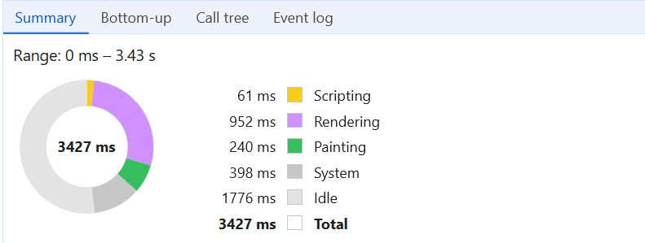
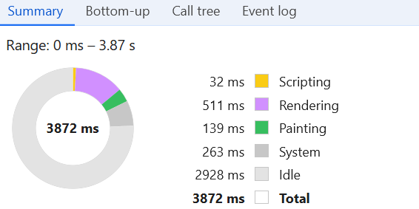

 |  | Máy tính |  |  | Di dộng

